Halaman Judul
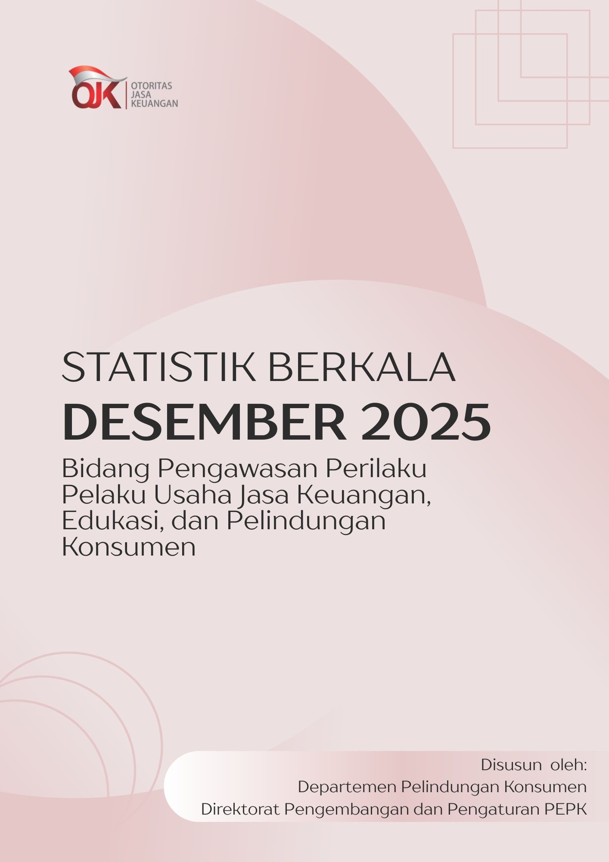

Penafian
Statistik Berkala Pengawasan Perilaku Pelaku Usaha Jasa Keuangan, Edukasi, dan Pelindungan Konsumen (Desember 2025)

Penafian
Data dan informasi dalam Statistik Bulanan Pengawasan Perilaku Pelaku Usaha Jasa Keuangan, Edukasi, dan Pelindungan Konsumen (PEPK) ini ditujukan untuk kebutuhan publikasi. Otoritas Jasa Keuangan telah berupaya memastikan kualitas data dalam Statistik Bulanan PEPK ini. Namun demikian, segala kerugian yang timbul akibat penggunaan data/informasi tidak menjadi tanggung jawab Otoritas Jasa Keuangan.

 | Departemen Pelindungan Konsumen

